Sheet1
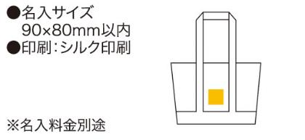
提 案 書

ECO・クーラーレジバッグ |  | 参考上代 | ¥800 | 販売価格
 |  | （税別） |  | （税別）
【JAN】 | 4562121881792
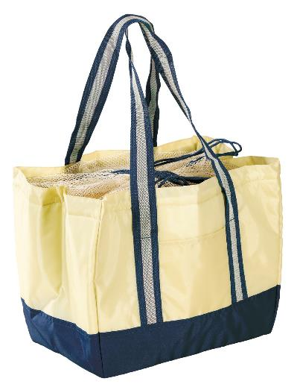 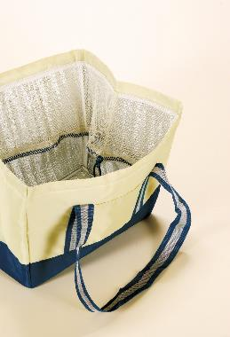 |  |  | 【商品番号】 5119-60 【本体サイズ】 開口部：285×390mm 高さ：280mm 下底：200×315mm・150ｇ 【パッケージサイズ】 400×280×40mm・165ｇ 【個装形態】 ポリ袋入 【材質】 ポリエステル・アルミ蒸着フィルム・PEフォーム・ポリプロピレン 【入数】 50 【商品説明】 レジかごに入るサイズで保冷温性に優れたエコバッグ 【生産国】 中国

